personas
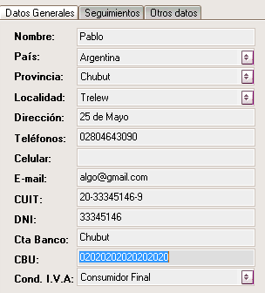

 | CUIT/CUIL

Agregar foto

inmueble
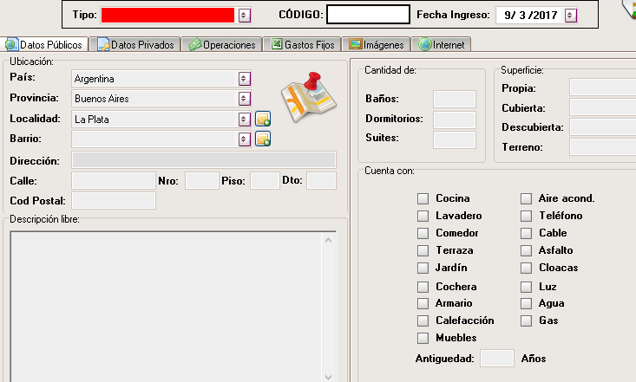

 | NO DEJAR EN DATOS PUBLICOS ALTURA DE LA CALLE
 | Ver el tema de la liquidación
 | Agregar los servicios
 | modalidad de rendición a cargo del locatario o cargo del locador
 | inventario | cocina
 |  | termotanque
 |  | caloramas
 |  | apliques deluz
 |  | acces baño
 |  | cortinas
 |  | aire acodicionado
 |  | mobiliario
 |  | bajo mesada
 |  | alacenas
 |  | griferia
 |  | utensillos de cocina

Agregar datos privados | Agregar reparaciones
Estado de propiedad
Gastos fijos del inmueble
Imágenes

